剑桥商务管理证书颁发条件
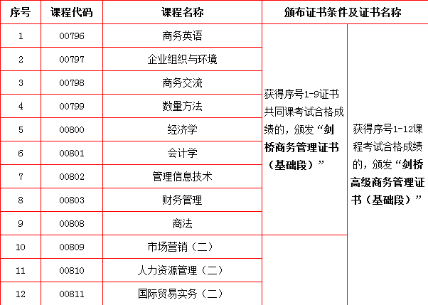

备注：都是在毕业时申办，携带准考证和准考证复印件；证书领取时间为下期毕业证书发放期间，即6月份申办中英证书的考生，次年1月领取；12月申办中英证书的考生，在7月领取。

